상품제안서
L홀더화일(명화) | 상품코드: S04430

 |  |  |  |  |  |  | 02-713-8555 | www.synergygift.co.kr
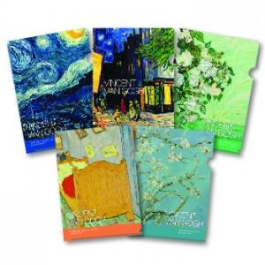

【상세/제작정보】 | <p>금박 / 은박 / 먹박 인쇄가능 / 박인쇄가능사이즈 : 100x30mm이하 (1개기본)&nbsp;</p>

【인쇄/포장옵션】 | 금박, 은박 / OPP(비닐)

【공급단가】 | 수량 | 1,000~ | 2,000~ | 3,000~ | 5,000~ | 10,000~
*VAT별도 | 단가 | 370원 | 360원 | 350원 | 330원 | 320원

【상품 URL】 | https://www.synergygift.co.kr:443/src/goods_detail.php?gdno=9454

